Master Sheet
NAME OF OFFICE : | GOVT.PRAVESHIKA SANSKRIT SCHOOL ,GUARA THALI | DESIGNATION : | Sr.Teacher
NAME OF EMPLOYEE : | mahendra kumar | DDO NAME: | ANIL KUMAR MEENA
EMPLOYEE ID: | RJXX123456789123 | ACCOUNT NO.: | 12345678912
PAN NO.: | AAAAA1234A | SELECT GAZETTED/NON GAZETTED: | NON GAZETTED
GPF NO: | 123456 | क्या आपको बोनस मिला: | No
SI NO.: | 123456 | Posting Place: | GUPSS TOLUPURA
:मार्च की बैसिक भरे: | 50800 | GIS: | 2100
क्या आपने समर्पित अवकाश लिया: | YES | LIC की किस्त जो वेतन काटी जाती है:
यदि हा तो माह का चयन करे: | Nov.25 | SI LOAN की किस्त भरे:
GPF LOAN भरे: |  | Select FIX Pay/Regular Pay: | Regular Pay
HRA का चयन करे: | 10% | वेतन से काटी जाने वाली SI भरे: | 5000
माह वार काटा गया आयकर भरे: |  | "Old Tax Regime "के लिये "Yes"का चयन करे अन्यथा "No" का चयन करे: | Yes

यदि आप मकान किराये मे छूट चाहते है तो राशि भरे: |  | कुल आयकर: | 100462

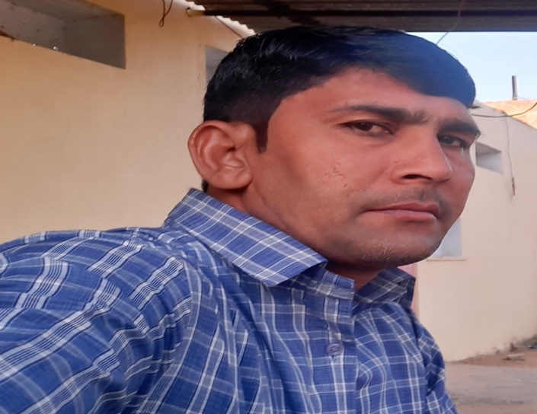
 | Present By:
 | RAMESH KUMAR MEENA(Sr. Teacher)
 | GUPSS TOLUPURA
 | JAMWARAMGARH JAIPUR
 | Contact number:-9462709937

